DIST. AMARELA
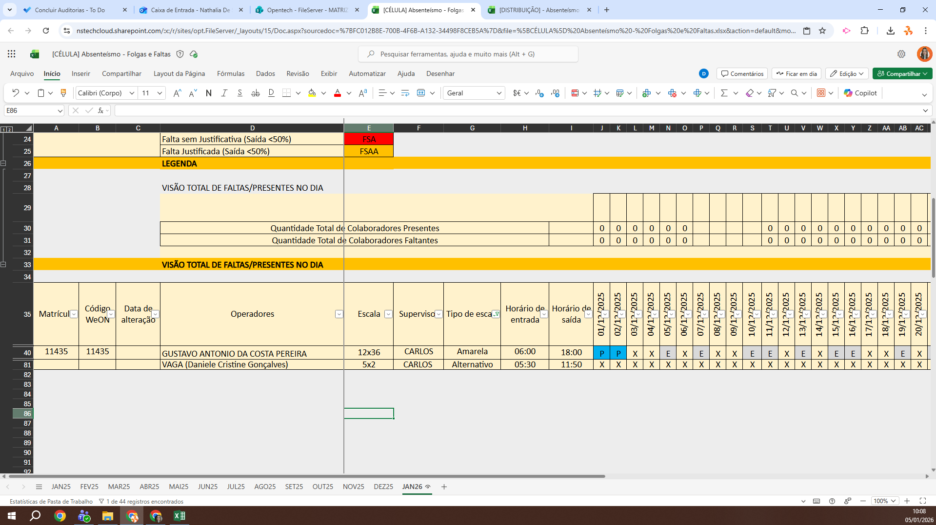
MATRICULA | ID WEON | ID HUAWEI | NOME | STATUS | TURNO / OPERAÇÃO | SUPERVISOR | SETOR | OBS | OPERACIONAL | OPERACIONAL 2 | STATUS | QTD
10910 | 10910 | 2407 | JACKELINE MUNIZ DA SILVA | ATIVO | DISTRIBUIÇÃO | Thayssa de Almeida | DISTRIBUIÇÃO |  | X | X | ATIVO | 11
10914 | 10914 | 2393 | NATHALYE CHRYSTINE BARBOSA DA COSTA | ATIVO | DISTRIBUIÇÃO | Thayssa de Almeida | DISTRIBUIÇÃO |  | OK | OK | INATIVO | 2
11228 | 11227 | 218 | ORLANYS ANDREINA MARCANO ARREAZA | INATIVO | DISTRIBUIÇÃO | Thayssa de Almeida | DISTRIBUIÇÃO | FÉRIAS | FÉRIAS | FÉRIAS | Total Geral | 13
11159 | 11159 | 2380 | TALIA MARIA DE SOUZA | ATIVO | DISTRIBUIÇÃO | Thayssa de Almeida | DISTRIBUIÇÃO |  | X | X
11410 | 11410 | 2396 | MARIA VITÓRIA OLIVEIRA SILVA | ATIVO | DISTRIBUIÇÃO | Thayssa de Almeida | DISTRIBUIÇÃO |  | OK | OK
10984 | 10984 | 3047 | MATHEUS EDUARDO DA SILVA | ATIVO | DISTRIBUIÇÃO | Thayssa de Almeida | DISTRIBUIÇÃO |  | X | X
11438 | 11438 | 3050 | FLAVYA FERNANDES DE OLIVEIRA | ATIVO | DISTRIBUIÇÃO | Thayssa de Almeida | DISTRIBUIÇÃO |  | X | X
11203 | 11203 | 2413 | GLEDSON GONÇALVES DOS SANTOS | INATIVO | DISTRIBUIÇÃO | Thayssa de Almeida | DISTRIBUIÇÃO | FÉRIAS | FÉRIAS | FÉRIAS
11448 | 11448 | 3051 | GABRIEL CARVALHO STRAUSS | ATIVO | DISTRIBUIÇÃO | Thayssa de Almeida | DISTRIBUIÇÃO |  | X | X
11520 | 11520 | 661 | JENIFFER JULIANA DA ROCHA MARCOLAN | ATIVO | DISTRIBUIÇÃO | Thayssa de Almeida | DISTRIBUIÇÃO |  | OK | OK
11524 | 11524 | 675 | EBENEZER ANDRE GUERRES TELES | ATIVO | DISTRIBUIÇÃO | Thayssa de Almeida | DISTRIBUIÇÃO |  | OK | OK
11531 | 11531 | 669 | GABRIELA RODRIGUES TAVARES | ATIVO | DISTRIBUIÇÃO | Thayssa de Almeida | DISTRIBUIÇÃO |  | OK | OK
11525 | 11525 | 667 | PAULA FERNANDA APARECIDA DE OLIVEIRA LOPES | ATIVO | DISTRIBUIÇÃO | Thayssa de Almeida | DISTRIBUIÇÃO |  | OK | OK
 |  |  |  |  |  |  |  |  | 5 | 5

